PEI
PLAN estratégico INSTITUCIONAL 2023 - 2026

El marco estratégico se define como el marco de referencia que orienta a la Institución hacia el cumplimiento de su misión, el alcance de su visión y el cumplimiento de sus objetivos globales. El mecanismo para llevar a la Institución al cumplimiento de su misión y de sus objetivos globales se materializa a través de la planeación. La planeación en el Ministerio TIC se desarrolla en los siguientes niveles: Plan Estratégico Sectorial
Plan Estratégico Institucional
Plan de acción.
El PLAN ESTRATÉGICO INSTITUCIONAL o Plan Indicativo Cuatrienal como lo establece la Ley 152 de 1994, es el Instrumento que organiza y orienta estratégicamente las acciones de la entidad en un plazo de 4 años, para alcanzar objetivos acordes con su misión y con el Plan Nacional de Desarrollo.
Los planes estratégicos contienen el conjunto de iniciativas las cuales son la unidad básica de articulación en el marco de la planeación del sector de las TIC. Dentro de la iniciativa se encuentran contenidos el conjunto de acciones, recursos, objetivos, productos estrechamente articulados a fin de lograr unos objetivos específicos.

Plan Nacional de Desarrollo 2022-2026 "Colombia Potencia mundial de la vida"
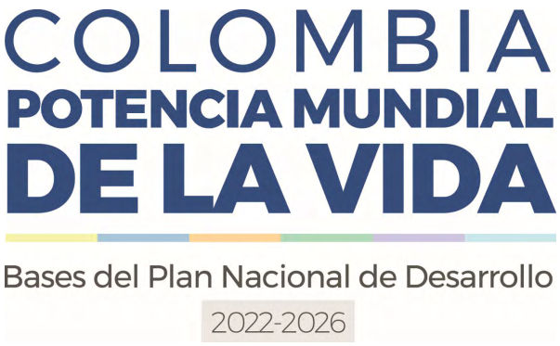

El Plan Nacional de Desarrollo 2022-2026 (PND 2022-2026) Colombia potencia mundial de la vida concreta el inicio de una transición que debe desembocar en la paz total, que no es otra cosa que la búsqueda de una oportunidad para que todos podamos vivir una vida digna, basada en la justicia; es decir, en una cultura de la paz que reconoce el valor excelso de la vida en todas sus formas y que garantiza el cuidado de la casa común. El Plan Nacional de Desarrollo 2022-2026 está compuesto por cinco transformaciones: (a) ordenamiento del territorio alrededor del agua, (b) seguridad humana y justicia social, (c) derecho humano a la alimentación, (d) internacionalización, economía productiva para la vida y acción climática, y (e) convergencia regional.

Plan Estratégico Institucional 2023-2026






